Частоты аварий
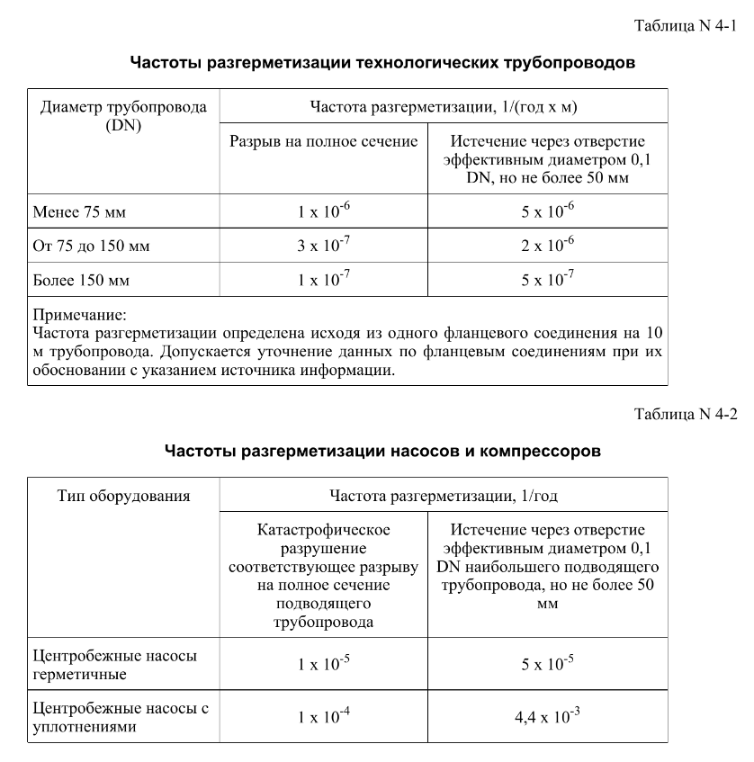
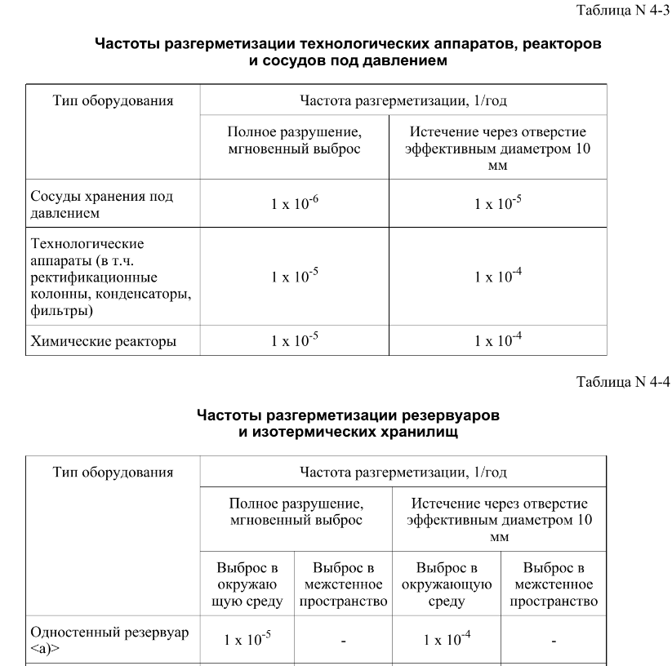
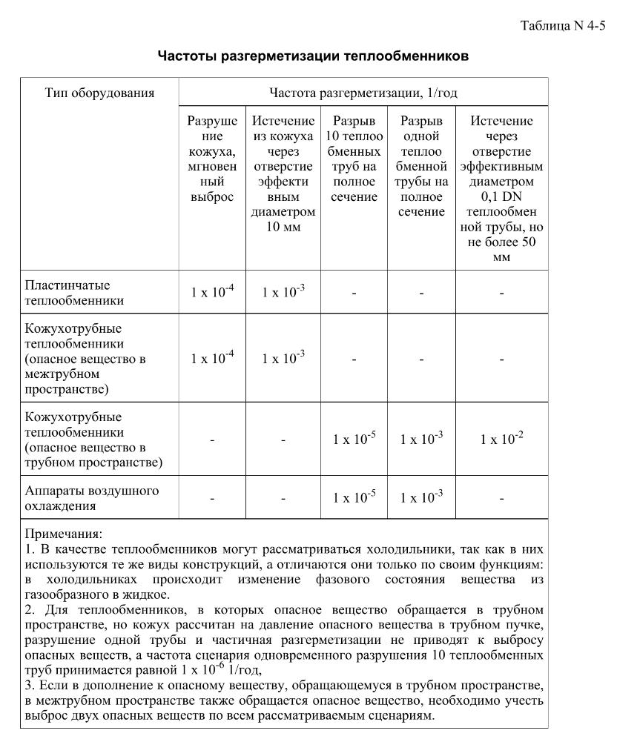
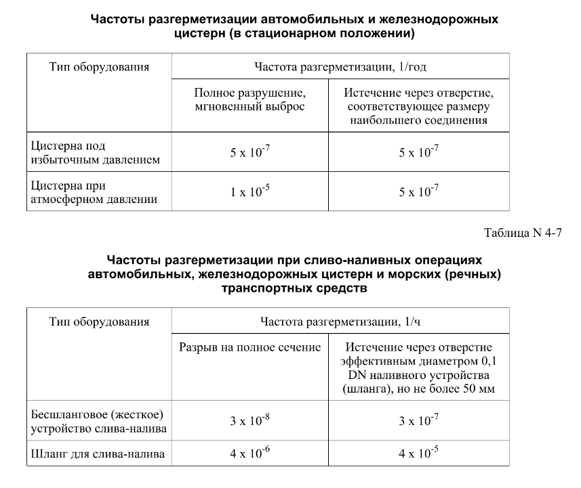

FN_FG
Частота, 1/ год | Кол-во, чел | Частота, 1/ год | Ущерб, млн
5.00E-08 | 1 | 5.00E-08 | 5.44
1.90E-07 | 2 | 1.90E-07 | 9.83
7.60E-07 | 0 | 7.60E-07 | 1.04
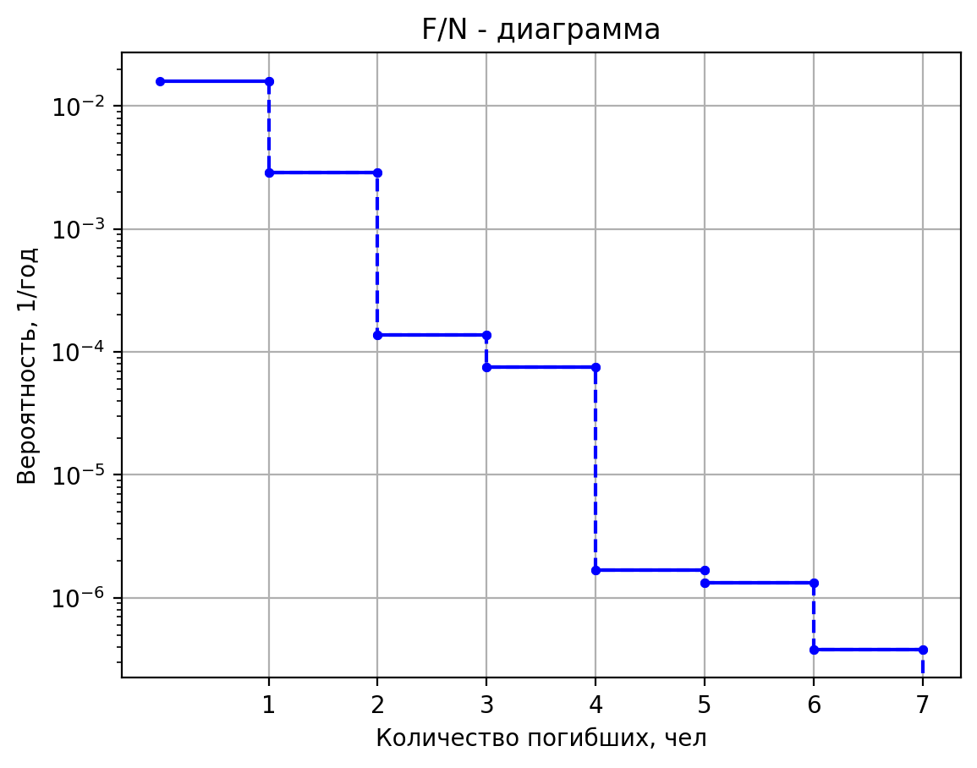
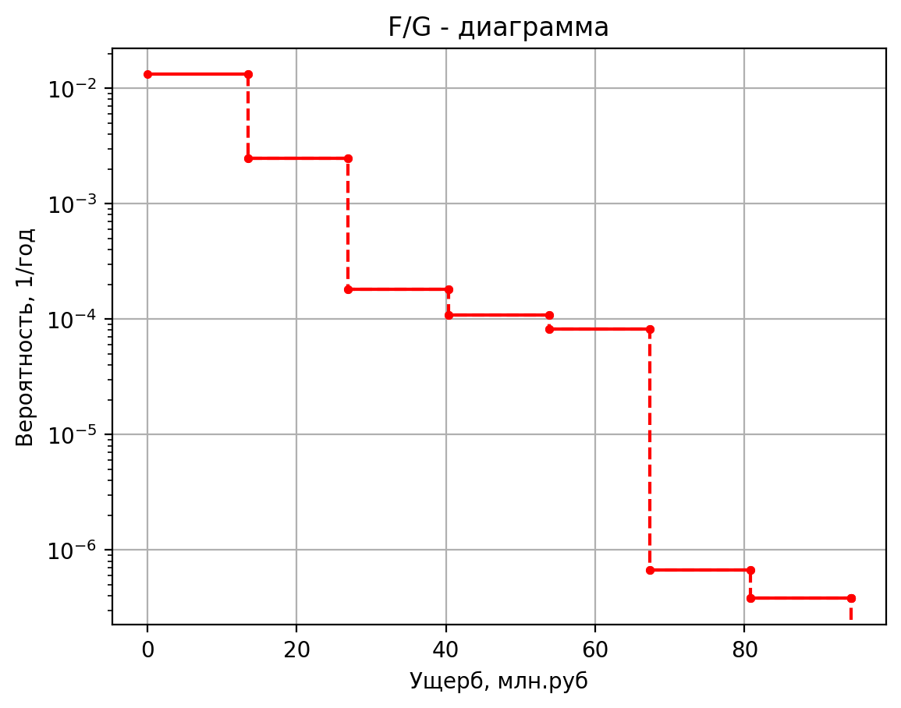
4.00E-07 | 0 | 4.00E-07 | 0.42
1.60E-06 | 0 | 1.60E-06 | 0.42
4.00E-07 | 0 | 4.00E-07 | 0.42
1.52E-06 | 0 | 1.52E-06 | 0.42
6.08E-06 | 0 | 6.08E-06 | 0.10
2.50E-05 | 1 | 2.50E-05 | 5.44
5.00E-08 | 1 | 5.00E-08 | 6.62
1.90E-07 | 3 | 1.90E-07 | 14.60
7.60E-07 | 0 | 7.60E-07 | 1.42
4.00E-07 | 0 | 4.00E-07 | 0.46
1.60E-06 | 0 | 1.60E-06 | 0.53
4.00E-07 | 0 | 4.00E-07 | 0.43
1.52E-06 | 0 | 1.52E-06 | 0.43
6.08E-06 | 0 | 6.08E-06 | 0.10
2.50E-05 | 1 | 2.50E-05 | 6.45
5.00E-08 | 1 | 5.00E-08 | 10.29
1.90E-07 | 2 | 1.90E-07 | 14.52
7.60E-07 | 0 | 7.60E-07 | 5.09
4.00E-07 | 0 | 4.00E-07 | 0.85
1.60E-06 | 0 | 1.60E-06 | 0.93
4.00E-07 | 0 | 4.00E-07 | 0.83
1.52E-06 | 0 | 1.52E-06 | 0.38
6.08E-06 | 0 | 6.08E-06 | 0.05
2.50E-05 | 1 | 2.50E-05 | 10.12
1.00E-07 | 1 | 1.00E-07 | 9.19
1.80E-07 | 2 | 1.80E-07 | 12.92
7.20E-07 | 0 | 7.20E-07 | 4.64
1.00E-06 | 0 | 1.00E-06 | 1.12
4.50E-07 | 0 | 4.50E-07 | 0.80
8.55E-06 | 0 | 8.55E-06 | 0.46
1.00E-07 | 1 | 1.00E-07 | 11.87
1.80E-07 | 2 | 1.80E-07 | 15.56
7.20E-07 | 0 | 7.20E-07 | 7.19
1.00E-06 | 0 | 1.00E-06 | 1.39
4.50E-07 | 0 | 4.50E-07 | 1.07
8.55E-06 | 0 | 8.55E-06 | 0.72
5.00E-08 | 1 | 5.00E-08 | 7.74
1.90E-07 | 2 | 1.90E-07 | 12.15
7.60E-07 | 0 | 7.60E-07 | 3.04
4.00E-07 | 2 | 4.00E-07 | 8.12
1.60E-06 | 0 | 0.0000016 | 0.6228451875
4.00E-07 | 2 | 0.0000004 | 8.1167249902
1.52E-06 | 1 | 0.00000152 | 4.0932374902
6.08E-06 | 0 | 0.00000608 | 0.030425067688
2.50E-05 | 1 | 0.000025 | 7.7385279209
1.00E-07 | 1 | 0.0000001 | 8.8457898
1.80E-07 | 2 | 0.00000018 | 12.58874206
7.20E-07 | 0 | 0.00000072 | 4.40567539
1.00E-06 | 0 | 0.000001 | 1.07561847
4.50E-07 | 0 | 0.00000045 | 0.762061309
8.55E-06 | 0 | 0.00000855 | 0.4408513085
1.00E-07 | 1 | 0.0000001 | 7.171490616
1.80E-07 | 2 | 0.00000018 | 10.71025978
7.20E-07 | 0 | 0.00000072 | 1.86692657
1.00E-06 | 0 | 0.000001 | 0.9550985924
4.50E-07 | 0 | 0.00000045 | 0.610913967
8.55E-06 | 0 | 0.00000855 | 0.1906639855
1.00E-07 | 1 | 0.0000001 | 7.730289536
1.80E-07 | 2 | 0.00000018 | 11.23784728
7.20E-07 | 0 | 0.00000072 | 2.29093532
1.00E-06 | 0 | 0.000001 | 1.0182934304
4.50E-07 | 0 | 0.00000045 | 0.669427092
8.55E-06 | 0 | 0.00000855 | 0.233640298
5.00E-08 | 1 | 0.00000005 | 8.589515569
1.90E-07 | 2 | 0.00000019 | 12.8025855
7.60E-07 | 0 | 0.00000076 | 3.855216235
4.00E-07 | 2 | 0.0000004 | 8.2005387825
1.60E-06 | 0 | 0.0000016 | 0.725229375
4.00E-07 | 2 | 0.0000004 | 8.198999958
1.52E-06 | 1 | 0.00000152 | 4.102499958
6.08E-06 | 0 | 0.00000608 | 0.038661004375
2.50E-05 | 1 | 0.000025 | 8.902619661
5.00E-08 | 2 | 0.00000005 | 12.407699242
1.90E-07 | 4 | 0.00000019 | 20.37031107
7.60E-07 | 0 | 0.00000076 | 3.4595820615
4.00E-07 | 2 | 0.0000004 | 8.1691141792
1.60E-06 | 0 | 0.0000016 | 0.7091204875
4.00E-07 | 2 | 0.0000004 | 8.1625998222
1.52E-06 | 1 | 0.00000152 | 4.1032248222
6.08E-06 | 0 | 0.00000608 | 0.035056585188
2.50E-05 | 1 | 0.000025 | 8.6602565649
5.00E-08 | 2 | 0.00000005 | 11.582699242
1.90E-07 | 3 | 0.00000019 | 15.79531107
7.60E-07 | 0 | 0.00000076 | 2.6345820615
4.00E-07 | 2 | 0.0000004 | 8.0866141793
1.60E-06 | 0 | 0.0000016 | 0.6266204875
4.00E-07 | 2 | 0.0000004 | 8.0800998222
1.52E-06 | 1 | 0.00000152 | 4.0949748222
6.08E-06 | 0 | 0.00000608 | 0.026806585188
2.50E-05 | 1 | 0.000025 | 7.8352565649
1.00E-07 | 1 | 0.0000001 | 9.435784488
1.80E-07 | 2 | 0.00000018 | 13.09577478
7.20E-07 | 0 | 0.00000072 | 4.65472807
1.00E-06 | 0 | 0.000001 | 1.1531176732
4.50E-07 | 0 | 0.00000045 | 0.827116217
8.55E-06 | 0 | 0.00000855 | 0.4672092105
1.00E-07 | 1 | 0.0000001 | 8.218529308
1.80E-07 | 2 | 0.00000018 | 11.96158225
7.20E-07 | 0 | 0.00000072 | 3.596790625
1.00E-06 | 0 | 0.000001 | 1.0227793962
4.50E-07 | 0 | 0.00000045 | 0.7092373375
8.55E-06 | 0 | 0.00000855 | 0.36076859375
5.00E-07 | 1 | 0.0000005 | 7.257828936
4.75E-07 | 2 | 0.000000475 | 11.007828936
9.03E-06 | 0 | 0.000009025 | 2.71508109
5.00E-06 | 0 | 0.000005 | 0.7562993404
4.75E-06 | 0 | 0.00000475 | 0.4437993404
9.02E-05 | 0 | 0.00009025 | 0.1061371635
5.00E-07 | 1 | 0.0000005 | 7.257828936
4.75E-07 | 2 | 0.000000475 | 11.007828936
9.03E-06 | 0 | 0.000009025 | 2.71508109
5.00E-06 | 0 | 0.000005 | 0.7562993404
4.75E-06 | 0 | 0.00000475 | 0.4437993404
9.02E-05 | 0 | 0.00009025 | 0.1061371635
2.00E-08 | 2 | 0.00000002 | 10.182358332
1.15E-08 | 3 | 1.152E-08 | 13.925680095
7.68E-09 | 0 | 7.68E-09 | 1.660141455
6.08E-08 | 0 | 6.08E-08 | 1.6576416401
1.75E-08 | 0 | 1.75E-08 | 0.7423537498
4.15E-09 | 0 | 4.15E-09 | 0.42885201424
1.32E-08 | 0 | 1.32E-08 | 0.4571738105
4.65E-07 | 0 | 4.6515E-07 | 0.10464621825
1.00E-07 | 1 | 0.0000001 | 9.28660572
1.80E-07 | 2 | 0.00000018 | 13.0557353
7.20E-07 | 0 | 0.00000072 | 4.82082945
1.00E-06 | 0 | 0.000001 | 1.121115858
4.50E-07 | 0 | 0.00000045 | 0.811485295
8.55E-06 | 0 | 0.00000855 | 0.4824994175
1.00E-07 | 1 | 0.0000001 | 7.763251284
1.80E-07 | 2 | 0.00000018 | 11.53469655
7.20E-07 | 0 | 0.00000072 | 3.307475575
1.00E-06 | 0 | 0.000001 | 0.9682376926
4.50E-07 | 0 | 0.00000045 | 0.6589544825
8.55E-06 | 0 | 0.00000855 | 0.33112133625
1.00E-07 | 1 | 0.0000001 | 8.126502568
1.80E-07 | 2 | 0.00000018 | 11.8891885
7.20E-07 | 0 | 0.00000072 | 3.58955125
1.00E-06 | 0 | 0.000001 | 1.0089753852
4.50E-07 | 0 | 0.00000045 | 0.698378275
8.55E-06 | 0 | 0.00000855 | 0.3596826875
1.00E-07 | 1 | 0.0000001 | 7.649347884
1.80E-07 | 2 | 0.00000018 | 11.41575905
7.20E-07 | 0 | 0.00000072 | 3.171831825
1.00E-06 | 0 | 0.000001 | 0.9580271826
4.50E-07 | 0 | 0.00000045 | 0.6479888575
8.55E-06 | 0 | 0.00000855 | 0.31764977375
1.00E-07 | 1 | 0.0000001 | 8.176160352
1.80E-07 | 3 | 0.00000018 | 16.19584698
7.20E-07 | 0 | 0.00000072 | 2.96056037
1.00E-06 | 0 | 0.000001 | 1.0507990528
4.50E-07 | 0 | 0.00000045 | 0.722502047
8.55E-06 | 0 | 0.00000855 | 0.2997090555
1.00E-07 | 1 | 0.0000001 | 9.16961484
1.80E-07 | 2 | 0.00000018 | 12.9226353
7.20E-07 | 0 | 0.00000072 | 4.63426945
1.00E-06 | 0 | 0.000001 | 1.113192226
4.50E-07 | 0 | 0.00000045 | 0.801145295
8.55E-06 | 0 | 0.00000855 | 0.4641404175
2.00E-08 | 2 | 0.00000002 | 13.002372056
1.15E-08 | 2 | 1.152E-08 | 13.000445003
7.68E-09 | 0 | 7.68E-09 | 4.54042639
6.08E-08 | 0 | 6.08E-08 | 4.5397050504
1.75E-08 | 0 | 1.75E-08 | 0.7322308084
4.15E-09 | 0 | 4.15E-09 | 0.41944175038
1.32E-08 | 0 | 1.32E-08 | 0.427614209
4.65E-07 | 0 | 4.6515E-07 | 0.1035639585

дБR, ppm

при горении 1 тонны нефти
№, п/п | Загрязняющее вещество | Норматив платы, руб./т (Hi) | Коэффициент особой охраны. (Кохр) | Коэффициент Кин | Масса выброса, т | Сумма ущерба, руб.
1 | Оксид углерода (СО)* | 5000 | 1.08 | 0.10042 | 0.798 | 432.7
2 | Оксиды азота (NОx)* | 64289 | 1.08 | 0.10042 | 0.066 | 460.2
3 | Оксиды серы (SO2)** | 10723 | 1.08 | 0.10042 | 0.26 | 302.4
4 | Сероводород (H2S)* | 50000 | 1.08 | 0.10042 | 0.001 | 5.4
5 | Сажа (С)** | 50000 | 1.08 | 0.10042 | 1.615 | 8757.6
6 | Синильная кислота (НСN)* | 50000 | 1.08 | 0.10042 | 0.01 | 54.2
8 | Формальдегид (HCHO)* | 50000 | 1.08 | 0.10042 | 0.01 | 54.2
9 | Органич. к-ты (на СН3СООН)* | 93.5 | 1.08 | 0.10042 | 0.14 | 1.4
 |  |  |  | Итого с 1 т нефти |  | 10068.2

№, п/п | Загрязняющее вещество | Норматив платы, руб./т (Hi) | Коэффициент особой охраны. (Кохр) | Коэффициент Кин | Масса выброса, т | Сумма ущерба, руб. |  |  |  | при расчете ущерба от загрязнения почвы при расчете ущерба принимались следующие коэффициенты СЗ =1,5 (степень загрязнения), Kr = 1 (показатель в зависимости от глубины загрязнения), Кисх=1,6 (показатель в зависимости от кат.земель и целевого назначения), Тх = 500 руб/м2 (расценка для исчисления размера вреда). Итого за 1 м2: 1200 руб.
1 | Углеводороды С1-С5 | 12292 | 1.08 | 0.10042 | 1 | 1333.1



 |  |  |  |  |  |  | Риск индивидуальный, 1/год | Риск, дБR | Риск, ppm
 |  |  |  |  |  |  | 0.00000158 | -20.913775244 | 1.58

